Sheet1
简陋的 GPA 计算器 ver 0.21 |  |  |  |  |  |  |  |  | 请先看使用说明→

 |  |  |  |  |  |  |  |  |  |  | 使用说明（必看）：

拷贝区 |  |  |  |  |  |  |  | 计算区 |  |  | 1. 去sep查成绩 2. 并把整个表格复制，如下图，这里注意严格从“1”到“期”字（不然粘贴会出错） 3. 左键选中A9单元格（那么显眼你一定看得到） 4. 鼠标右键粘贴（粘贴时选择“匹配目标格式”更好看） 另：预留的位置可能对少数学霸不够，遇到这种情况请自行调整。

序号 | 课程名称 | 学时 | 学分 | 成绩 | 学位课 | 开课单位 | 学期 | 单科绩点 | 加权值 | GPA
 |  |  |  |  |  |  |  | 0 | 0
 |  |  |  |  |  |  |  | 0 | 0 | #DIV/0!
 |  |  |  |  |  |  |  | 0 | 0
 |  |  |  |  |  |  |  | 0 | 0
 |  |  |  |  |  |  |  | 0 | 0
 |  |  |  |  |  |  |  | 0 | 0
 |  |  |  |  |  |  |  | 0 | 0
 |  |  |  |  |  |  |  | 0 | 0 |  | 反馈请发邮件到： | lichang@shanghaitech.edu.cn
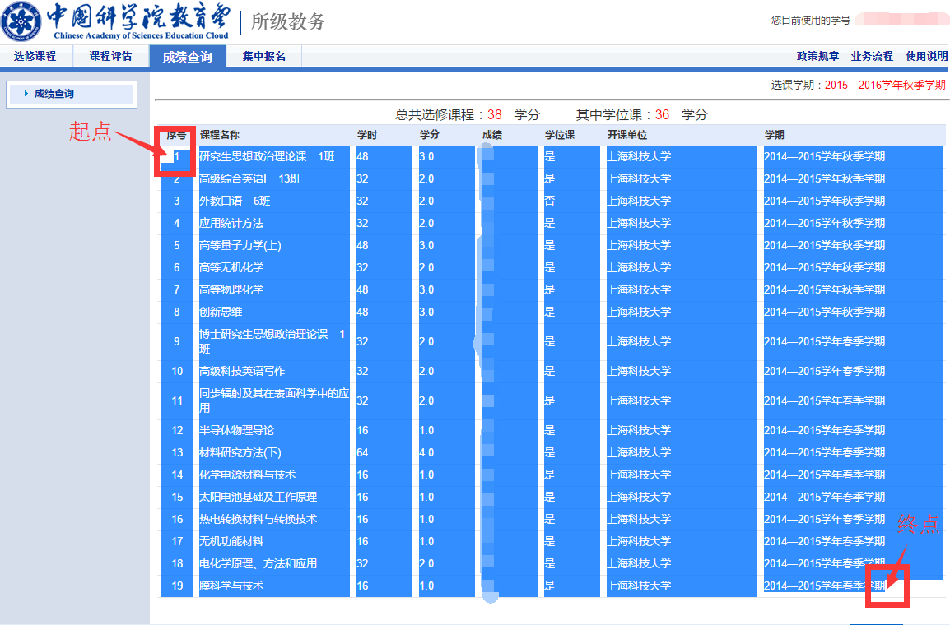
 |  |  |  |  |  |  |  | 0 | 0
 |  |  |  |  |  |  |  | 0 | 0 |  | update: ver 0.1: 第一版发布 ver 0.2: 修复了C的绩点为0的错误 ver 0.21: 使公式更简洁
 |  |  |  |  |  |  |  | 0 | 0
 |  |  |  |  |  |  |  | 0 | 0
 |  |  |  |  |  |  |  | 0 | 0
 |  |  |  |  |  |  |  | 0 | 0
 |  |  |  |  |  |  |  | 0 | 0
 |  |  |  |  |  |  |  | 0 | 0
 |  |  |  |  |  |  |  | 0 | 0
 |  |  |  |  |  |  |  | 0 | 0
 |  |  |  |  |  |  |  | 0 | 0
 |  |  |  |  |  |  |  | 0 | 0 |  |  |  | 李昌 于20150928
 |  |  |  |  |  |  |  | 0 | 0
 |  |  |  |  |  |  |  | 0 | 0
 |  |  |  |  |  |  |  | 0 | 0
 |  |  |  |  |  |  |  | 0 | 0
 |  |  |  |  |  |  |  | 0 | 0
 |  |  |  |  |  |  |  | 0 | 0
 |  |  |  |  |  |  |  | 0 | 0
 |  |  |  |  |  |  |  | 0 | 0
 |  |  |  |  |  |  |  | 0 | 0
 |  |  | 0 |  |  |  |  |  | 0

